修改
宁波品秀美容科技有限公司 宁波高新区江南路1528号高新科技广场2号楼10楼 电话：0574-27889688 传真：0574-27889655 sales@hair-brushes.com lucky@jsiu.com
订单
供货商： | 宁波泰丰机械有限公司 |  |  |  | 订单号 | B10-GTS2-4JZ-BK
电话： | 电话: +86-574-27889688 传真: +86-574-27889677 |  |  |  | 日期 | 2025年09月03日
联系人： | 郑俊霞 |  |  |  | 订单安排人 | 孙诚昱
产品编号 | 产品图片 | 描述 | 数量/个 | 单价 | 金额 | 包装方式
B10-GTS2-4JZ-BK | 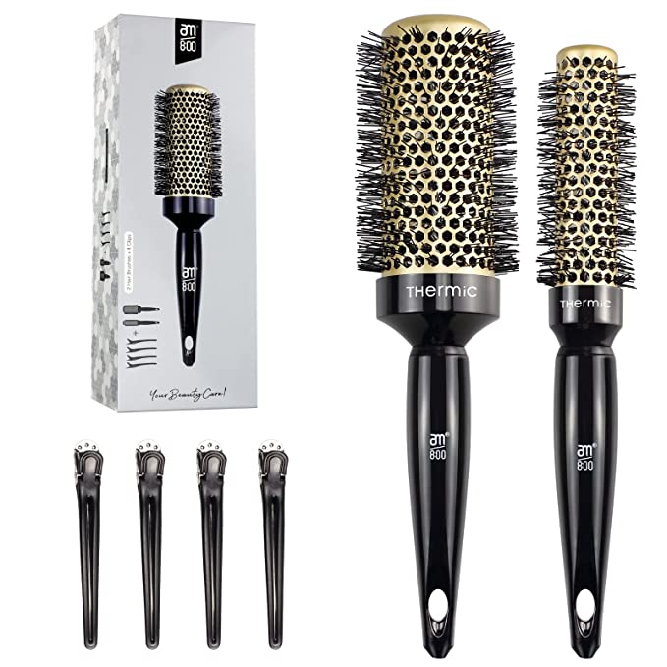 | 尺寸: 45mm；铝筒颜色:金色；手柄：abs黑色注塑；中圈，垫圈：黑色,。尼龙丝出峰1cm， 包装：500g白卡两只装+4个发卡，包装发卡会寄到工厂，50个一箱无内箱，箱规任意边不能超过55cm | 0PCS | ¥6.42 |  | 500g白卡两只装+4个发卡

 | 以上价格含税运含包装
进仓地址： | 宁波市鄞州投资创业中心启明路599号启发工业城
付款方式: | 含税含运含进仓 |  |  |  | 色卡 | Logo
交货时间: | 2025年10月18日
箱规:
产前确认样:
出货样:
注意事项:
发上海含税运
交货地点：宁波
包装：`
发票：
付款日期：
供货商如确认此单，须在收到订单后24小时内确认。
ROUND BRUSH GOLD PINXIU BEAUTY made in china

需方: 宁波品秀美容科技有限公司
供方： 宁波泰丰机械有限公司

 | 宁波品秀美容科技有限公司 |  |  | 宁波泰丰机械有限公司
 | ---------------------- |  |  | ----------------------

